상품제안서
전통 나전칠기 상패 / SD11)449-3 소나무 | 상품코드: S17727

 |  |  |  |  |  |  | 02-713-8555 | www.synergygift.co.kr
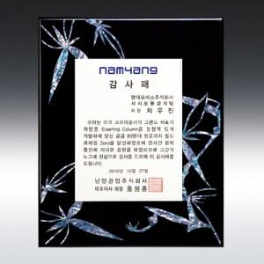

【상세/제작정보】

【인쇄/포장옵션】 | 풀칼라 / 별도문의

【공급단가】 | 수량 | 5~ | 30~ | 50~ | 100~ | 500~
*VAT별도 | 단가 | 72,900원 | 70,200원 | 67,500원 | 64,800원 | 63,180원

【상품 URL】 | https://www.synergygift.co.kr:443/src/goods_detail.php?gdno=8083

